Tabla dinámica
Etiquetas de fila | Suma de Denuncias
201901 | 5482
201902 | 5482
201903 | 5459
201904 | 5815
201905 | 6089
201906 | 6044
201907 | 6538
201908 | 6219
201909 | 5935
201910 | 6401
201911 | 5652
201912 | 5636
202001 | 6655
202002 | 6597
202003 | 4745
202004 | 1955
202005 | 3353
202006 | 4316
202007 | 4479
202008 | 5035
202009 | 5604
202010 | 5937
202011 | 5074
202012 | 5353
202101 | 5139
202102 | 5589
202103 | 6980
202104 | 6340
202105 | 6747
202106 | 6515
202107 | 6367
202108 | 6576
202109 | 6665
202110 | 7523
202111 | 6096
202112 | 6876
202201 | 6601
202202 | 6299
202203 | 7377
202204 | 6694
202205 | 7617
202206 | 6933
202207 | 6381
202208 | 7553
202209 | 7291
202210 | 7353
202211 | 6350
202212 | 6727
202301 | 6848
202302 | 6097
202303 | 7174
202304 | 6289
202305 | 6927
202306 | 6605
202307 | 7075
202308 | 7057
202309 | 6812
202310 | 6478
202311 | 5630
202312 | 6663
Total general | 370099

Resumen métodos
Comparación de modelos predictivos para la presentación de denuncias criminales en Panamá entre 2019 y 2023 Primer y tercer distritos judiciales
 | Datos reales | Promedio móvil | Suavizamiento exponencial | Holt | HoltWinters | Regresión lineal | Random Forest | SMOreg | Multilayer Perceptron | Random Tree
 | 5482 |  |  |  |  | 5312 | 1
 | 5482 |  | 6168 | 5312 |  | 5341 |  | 5506 | 6022 | 5473
 | 5459 |  | 5767 | 5417 |  | 5370 |  | 5511 | 6018 | 5473
 | 5815 | 0M | 5600 | 5475 |  | 5399 |  | 5501 | 5995 | 5815
 | 6089 | 0M | 5517 | 5497 |  | 5428 |  | 5737 | 6312 | 6067
 | 6044 | 0M | 5692 | 5668 |  | 5457 |  | 5918 | 6527 | 6067
 | 6538 | 0M | 5924 | 5886 |  | 5486 |  | 5894 | 6498 | 6538
 | 6219 | 0M | 5994 | 5986 |  | 5515 |  | 6215 | 6815 | 6219
 | 5935 | 0M | 6313 | 6262 |  | 5544 |  | 6016 | 6633 | 5935
 | 6401 | 0M | 6258 | 6272 |  | 5573 |  | 5841 | 6440 | 6401
 | 5652 | 0M | 6069 | 6150 |  | 5602 |  | 6143 | 6762 | 5644
 | 5636 | 0M | 6263 | 6291 |  | 5631 |  | 5677 | 6235 | 5644
 | 6655 | 0M | 5905 | 6034 |  | 5660 |  | 5675 | 6239 | 6626
 | 6597 | 0M | 5748 | 5885 |  | 5689 |  | 6320 | 6924 | 6626
 | 4745 | 0M | 6279 | 6259 |  | 5718 |  | 6290 | 6910 | 4777
 | 1955 | 0M | 6465 | 6439 |  | 5747 |  | 5149 | 5453 | 2098
 | 3353 | 0M | 5458 | 5710 |  | 5776 |  | 3437 | 3914 | 3440
 | 4316 | 0M | 3407 | 4057 |  | 5805 |  | 4316 | 4361 | 4316
 | 4479 | 0M | 3375 | 3771 |  | 5834 |  | 4922 | 5131 | 4479
 | 5035 | 0M | 3926 | 4044 |  | 5863 |  | 5035 | 5329 | 5035
 | 5604 | 0M | 4250 | 4268 |  | 5893 |  | 5387 | 5929 | 5599
 | 5937 | 0M | 4709 | 4640 |  | 5922 |  | 5744 | 6471 | 5917
 | 5074 | 0M | 5233 | 5101 |  | 5951 |  | 5957 | 6733 | 5074
 | 5353 | 0M | 5645 | 5504 |  | 5980 |  | 5450 | 6108 | 5359
 | 5139 | 0M | 5311 | 5341 |  | 6009 |  | 5630 | 6400 | 5139
 | 5589 | 0M | 5336 | 5375 |  | 6038 |  | 5516 | 6271 | 5584
 | 6980 | 0M | 5220 | 5298 |  | 6067 |  | 5796 | 6664 | 6980
 | 6340 | 0M | 5436 | 5458 |  | 6096 |  | 6631 | 7226 | 6354
 | 6747 | 0M | 6340 | 6168 |  | 6125 |  | 6265 | 7089 | 6747
 | 6515 | 0M | 6340 | 6274 |  | 6154 |  | 6515 | 7213 | 6546
 | 6367 | 0M | 6578 | 6515 |  | 6183 |  | 6391 | 7182 | 6354
 | 6576 | 0M | 6541 | 6544 |  | 6212 |  | 6317 | 7168 | 6546
 | 6665 | 0M | 6439 | 6494 |  | 6241 |  | 6450 | 7233 | 6665
 | 7523 | 0M | 6519 | 6560 |  | 6270 |  | 6514 | 7265 | 7523
 | 6096 | 0M | 6605 | 6636 |  | 6299 |  | 7018 | 7352 | 6096
 | 6876 | 0M | 7142 | 7062 |  | 6328 |  | 6214 | 7200 | 6876
 | 6601 | 0M | 6530 | 6659 | 6811 | 6357 |  | 6672 | 7330 | 6601
 | 6299 | 0M | 6732 | 6785 | 6848 | 6386 |  | 6529 | 7318 | 6299
 | 7377 | 0M | 6655 | 6732 | 6948 | 6415 |  | 6372 | 7300 | 7377
 | 6694 | 0M | 6447 | 6567 | 7862 | 6444 |  | 6991 | 7381 | 6694
 | 7617 | 0M | 6991 | 6959 | 11714 | 6473 |  | 6621 | 7364 | 7617
 | 6933 | 0M | 6817 | 6869 | 12078 | 6502 |  | 7149 | 7395 | 6933
 | 6381 | 0M | 7285 | 7233 | 12554 | 6531 |  | 6782 | 7392 | 6381
 | 7553 | 0M | 7079 | 7128 | 11501 | 6560 |  | 6491 | 7382 | 7553
 | 7291 | 0M | 6670 | 6822 | 10747 | 6589 |  | 7149 | 7410 | 7322
 | 7353 | 0M | 7187 | 7179 | 11143 | 6618 |  | 7019 | 7415 | 7322
 | 6350 | 0M | 7248 | 7258 | 9099 | 6647 |  | 7066 | 7420 | 6320
 | 6727 | 0M | 7309 | 7330 | 8681 | 6676 |  | 6536 | 7426 | 6727
 | 6848 | 0M | 6748 | 6920 | 9274 | 6705 |  | 6755 | 7436 | 6848
 | 6097 | 0M | 6736 | 6863 | 8548 | 6734 |  | 6836 | 7442 | 6097
...
Denuncias
Método de pronóstico | MAD | MAPE | Señal de rastreo inferior | Señal de rastreo superior | Desviación estándar
Promedio móvil | 582 | 12.37 | -6.07 | 5.93 | 728
Suavizamiento exponencial | 526 | 10.71 | -3.57 | 7.65 | 658
Holt | 508 | 10.66 | -7.46 | 7.27 | 635
Regresión lineal | 615 | 12.87 | -14.00 | 8.62 | 768
HoltWinters | 2263 | 33.10 | 0.83 | 13.84 | 2829
SMOreg | 463 | 9.29 | -8.46 | 8.25 | 579
Multilayer Perceptron | 690 | 13.68 | 10.00 | 54.56 | 862
Random Forest | 171 | 3.61 | -1.86 | 12.12 | 214
Random Tree | 11 | 0.29 | -2.52 | 21.59 | 14

Método de pronóstico | MAD | MAPE | Señal de rastreo inferior | Señal de rastreo superior | Desviación estándar
Promedio móvil | 582 | 12.37 | -6.07 | 5.93 | 728
Suavizamiento exponencial | 526 | 10.71 | -3.57 | 7.65 | 658
Holt | 508 | 10.66 | -7.46 | 7.27 | 635
Regresión lineal | 615 | 12.87 | -14.00 | 8.62 | 768
HoltWinters | 2263 | 33.10 | 0.83 | 13.84 | 2829
SMOreg | 463 | 9.29 | -8.46 | 8.25 | 579
Multilayer Perceptron | 690 | 13.68 | 10.00 | 54.56 | 862
Random Forest | 171 | 3.61 | -1.86 | 12.12 | 214
Random Tree | 11 | 0.29 | -2.52 | 21.59 | 14

Random Tree
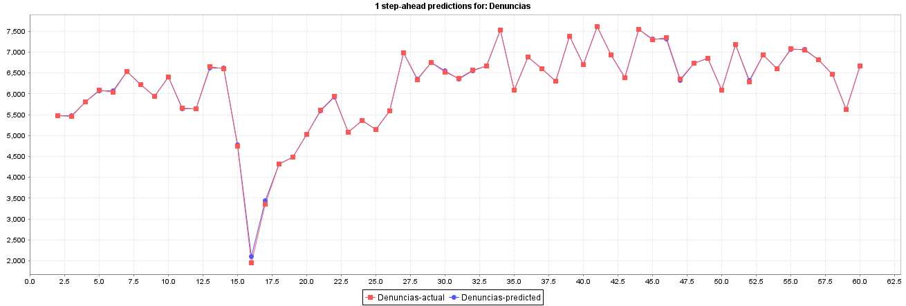
Denuncias
Periodo | Denuncias | Lt | Ft | Et | At | MSE | MAD | %Error | MAPE | TSt | St
1 | 5482
2 | 5482 | 5473 | 5473 | -9 | 9 | 79 | 9 | 0.16 | 0.16 | -1.00 | 11
3 | 5459 | 5473 | 5473 | 14 | 14 | 139 | 12 | 0.26 | 0.21 | 0.46 | 14
4 | 5815 | 5815 | 5815 | 0 | 0 | 93 | 8 | 0.00 | 0.14 | 0.69 | 10
5 | 6089 | 6067 | 6067 | -23 | 23 | 196 | 11 | 0.37 | 0.20 | -1.51 | 14
6 | 6044 | 6067 | 6067 | 23 | 23 | 258 | 14 | 0.37 | 0.23 | 0.39 | 17
7 | 6538 | 6538 | 6538 | 0 | 0 | 215 | 11 | 0.00 | 0.19 | 0.47 | 14
8 | 6219 | 6219 | 6219 | 0 | 0 | 184 | 10 | 0.00 | 0.17 | 0.54 | 12
9 | 5935 | 5935 | 5935 | 0 | 0 | 161 | 9 | 0.00 | 0.15 | 0.62 | 11
10 | 6401 | 6401 | 6401 | 0 | 0 | 143 | 8 | 0.00 | 0.13 | 0.70 | 9
11 | 5652 | 5644 | 5644 | -8 | 8 | 135 | 8 | 0.14 | 0.13 | -0.36 | 10
12 | 5636 | 5644 | 5644 | 8 | 8 | 129 | 8 | 0.14 | 0.13 | 0.69 | 10
13 | 6655 | 6626 | 6626 | -29 | 29 | 188 | 9 | 0.44 | 0.16 | -2.52 | 12
14 | 6597 | 6626 | 6626 | 29 | 29 | 239 | 11 | 0.44 | 0.18 | 0.48 | 14
15 | 4745 | 4777 | 4777 | 32 | 32 | 296 | 12 | 0.68 | 0.21 | 3.01 | 16
16 | 1955 | 2098 | 2098 | 143 | 143 | 1646 | 21 | 7.33 | 0.69 | 8.54 | 26
17 | 3353 | 3440 | 3440 | 87 | 87 | 2012 | 25 | 2.58 | 0.81 | 10.59 | 32
18 | 4316 | 4316 | 4316 | 0 | 0 | 1893 | 24 | 0.00 | 0.76 | 11.25 | 30
19 | 4479 | 4479 | 4479 | 0 | 0 | 1788 | 22 | 0.00 | 0.72 | 11.91 | 28
20 | 5035 | 5035 | 5035 | 0 | 0 | 1694 | 21 | 0.00 | 0.68 | 12.57 | 27
21 | 5604 | 5599 | 5599 | -5 | 5 | 1611 | 20 | 0.10 | 0.65 | 12.80 | 26
22 | 5937 | 5917 | 5917 | -20 | 20 | 1553 | 20 | 0.34 | 0.64 | 11.84 | 26
23 | 5074 | 5074 | 5074 | 0 | 0 | 1482 | 20 | 0.00 | 0.61 | 12.41 | 24
24 | 5353 | 5359 | 5359 | 6 | 6 | 1419 | 19 | 0.11 | 0.58 | 13.10 | 24
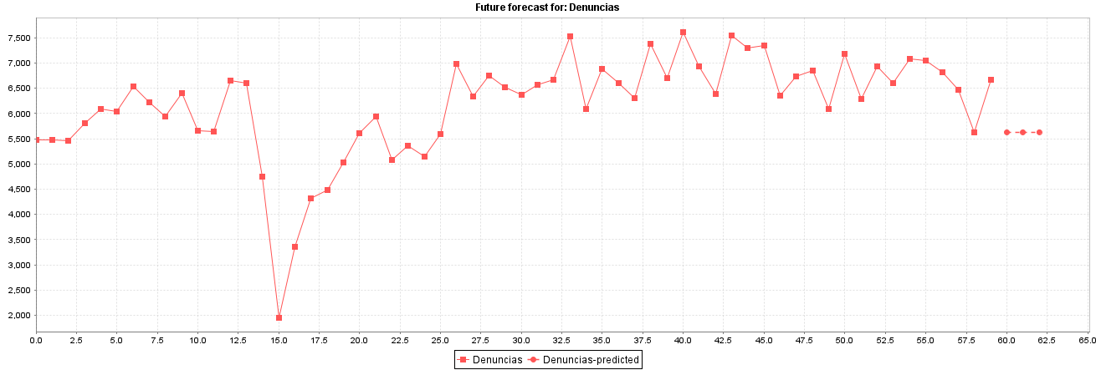
25 | 5139 | 5139 | 5139 | 0 | 0 | 1360 | 18 | 0.00 | 0.56 | 13.67 | 23
26 | 5589 | 5584 | 5584 | -5 | 5 | 1307 | 18 | 0.08 | 0.54 | 13.82 | 22
27 | 6980 | 6980 | 6980 | 0 | 0 | 1256 | 17 | 0.00 | 0.52 | 14.38 | 21
28 | 6340 | 6354 | 6354 | 14 | 14 | 1217 | 17 | 0.21 | 0.51 | 15.29 | 21
29 | 6747 | 6747 | 6747 | 0 | 0 | 1173 | 16 | 0.00 | 0.49 | 15.86 | 20
30 | 6515 | 6546 | 6546 | 31 | 31 | 1165 | 17 | 0.47 | 0.49 | 17.21 | 21
31 | 6367 | 6354 | 6354 | -14 | 14 | 1132 | 17 | 0.21 | 0.48 | 16.51 | 21
32 | 6576 | 6546 | 6546 | -31 | 31 | 1126 | 17 | 0.46 | 0.48 | 14.28 | 21
33 | 6665 | 6665 | 6665 | 0 | 0 | 1090 | 16 | 0.00 | 0.47 | 14.74 | 21
34 | 7523 | 7523 | 7523 | 0 | 0 | 1057 | 16 | 0.00 | 0.45 | 15.20 | 20
35 | 6096 | 6096 | 6096 | 0 | 0 | 1026 | 16 | 0.00 | 0.44 | 15.67 | 19
36 | 6876 | 6876 | 6876 | 0 | 0 | 997 | 15 | 0.00 | 0.43 | 16.13 | 19
37 | 6601 | 6601 | 6601 | 0 | 0 | 969 | 15 | 0.00 | 0.41 | 16.59 | 18
38 | 6299 | 6299 | 6299 | 0 | 0 | 943 | 14 | 0.00 | 0.40 | 17.05 | 18
39 | 7377 | 7377 | 7377 | 0 | 0 | 918 | 14 | 0.00 | 0.39 | 17.51 | 17
40 | 6694 | 6694 | 6694 | 0 | 0 | 895 | 14 | 0.00 | 0.38 | 17.97 | 17
41 | 7617 | 7617 | 7617 | 0 | 0 | 872 | 13 | 0.00 | 0.37 | 18.43 | 16
42 | 6933 | 6933 | 6933 | 0 | 0 | 851 | 13 | 0.00 | 0.36 | 18.89 | 16
43 | 6381 | 6381 | 6381 | 0 | 0 | 831 | 13 | 0.00 | 0.35 | 19.35 | 16
44 | 7553 | 7553 | 7553 | 0 | 0 | 811 | 12 | 0.00 | 0.35 | 19.81 | 15
45 | 7291 | 7322 | 7322 | 31 | 31 | 815 | 13 | 0.43 | 0.35 | 21.59 | 16
46 | 7353 | 7322 | 7322 | -31 | 31 | 818 | 13 | 0.42 | 0.35 | 18.55 | 16
47 | 6350 | 6320 | 6320 | -31 | 31 | 821 | 13 | 0.48 | 0.35 | 15.77 | 17
48 | 6727 | 6727 | 6727 | 0 | 0 | 803 | 13 | 0.00 | 0.35 | 16.11 | 16
49 | 6848 | 6848 | 6848 | 0 | 0 | 786 | 13 | 0.00 | 0.34 | 16.46 | 16
50 | 6097 | 6097 | 6097 | 0 | 0 | 770 | 13 | 0.00 | 0.33 | 16.80 | 16
51 | 7174 | 7174 | 7174 | 0 | 0 | 755 | 12 | 0.00 | 0.32 | 17.14 | 16
52 | 6289 | 6320 | 6320 | 31 | 31 | 758 | 13 | 0.48 | 0.33 | 19.06 | 16
53 | 6927 | 6927 | 6927 | 0 | 0 | 744 | 13 | 0.00 | 0.32 | 19.43 | 16
54 | 6605 | 6605 | 6605 | 0 | 0 | 730 | 12 | 0.00 | 0.32 | 19.80 | 15
55 | 7075 | 7066 | 7066 | -9 | 9 | 718 | 12 | 0.13 | 0.31 | 19.17 | 15
56 | 7057 | 7066 | 7066 | 9 | 9 | 706 | 12 | 0.13 | 0.31 | 20.00 | 15
57 | 6812 | 6812 | 6812 | 0 | 0 | 693 | 12 | 0.00 | 0.30 | 20.36 | 15
58 | 6478 | 6478 | 6478 | 0 | 0 | 681 | 12 | 0.00 | 0.30 | 20.73 | 15
59 | 5630 | 5630 | 5630 | 0 | 0 | 670 | 12 | 0.00 | 0.29 | 21.09 | 14
60 | 6663 | 6663 | 6663 | 0 | 0 | 658 | 11 | 0.00 | 0.29 | 21.45 | 14

Multilayer Perceptron
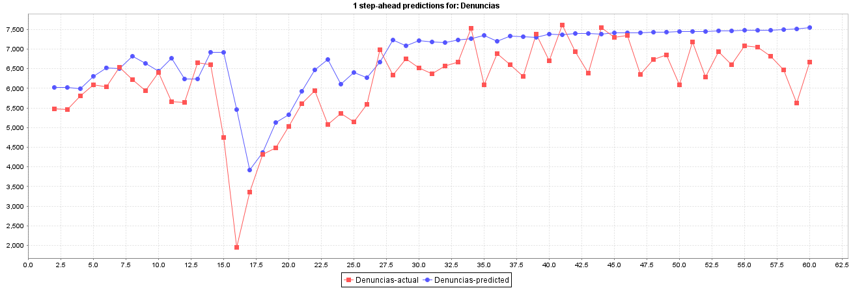
Denuncias
Periodo | Denuncias | Lt | Ft | Et | At | MSE | MAD | %Error | MAPE | TSt | St
1 | 5482
2 | 5482 | 6022 | 6022 | 540 | 540 | 291931 | 540 | 9.86 | 9.86 | 1.00 | 675
3 | 5459 | 6018 | 6018 | 559 | 559 | 302385 | 550 | 10.25 | 10.05 | 2.00 | 687
4 | 5815 | 5995 | 5995 | 180 | 180 | 212371 | 426 | 3.09 | 7.73 | 3.00 | 533
5 | 6089 | 6312 | 6312 | 223 | 223 | 171704 | 376 | 3.66 | 6.71 | 4.00 | 470
6 | 6044 | 6527 | 6527 | 483 | 483 | 184002 | 397 | 7.99 | 6.97 | 5.00 | 496
7 | 6538 | 6498 | 6498 | -40 | 40 | 153600 | 338 | 0.61 | 5.91 | 5.76 | 422
8 | 6219 | 6815 | 6815 | 596 | 596 | 182482 | 375 | 9.59 | 6.44 | 6.79 | 468
9 | 5935 | 6633 | 6633 | 698 | 698 | 220585 | 415 | 11.76 | 7.10 | 7.81 | 519
10 | 6401 | 6440 | 6440 | 39 | 39 | 196241 | 373 | 0.60 | 6.38 | 8.79 | 466
11 | 5652 | 6762 | 6762 | 1110 | 1110 | 299933 | 447 | 19.65 | 7.71 | 9.82 | 559
12 | 5636 | 6235 | 6235 | 599 | 599 | 305263 | 461 | 10.62 | 7.97 | 10.83 | 576
13 | 6655 | 6239 | 6239 | -416 | 416 | 294260 | 457 | 6.25 | 7.83 | 10.00 | 571
14 | 6597 | 6924 | 6924 | 327 | 327 | 279843 | 447 | 4.95 | 7.61 | 10.96 | 559
15 | 4745 | 6910 | 6910 | 2165 | 2165 | 594679 | 570 | 45.63 | 10.32 | 12.40 | 712
16 | 1955 | 5453 | 5453 | 3498 | 3498 | 1370864 | 765 | 178.94 | 21.56 | 13.81 | 956
17 | 3353 | 3914 | 3914 | 561 | 561 | 1304879 | 752 | 16.74 | 21.26 | 14.79 | 940
18 | 4316 | 4361 | 4361 | 45 | 45 | 1228241 | 711 | 1.04 | 20.07 | 15.72 | 888
19 | 4479 | 5131 | 5131 | 652 | 652 | 1183656 | 707 | 14.57 | 19.77 | 16.71 | 884
20 | 5035 | 5329 | 5329 | 294 | 294 | 1125915 | 686 | 5.84 | 19.03 | 17.67 | 857
21 | 5604 | 5929 | 5929 | 325 | 325 | 1074896 | 668 | 5.80 | 18.37 | 18.63 | 834
22 | 5937 | 6471 | 6471 | 534 | 534 | 1037274 | 661 | 8.99 | 17.93 | 19.62 | 827
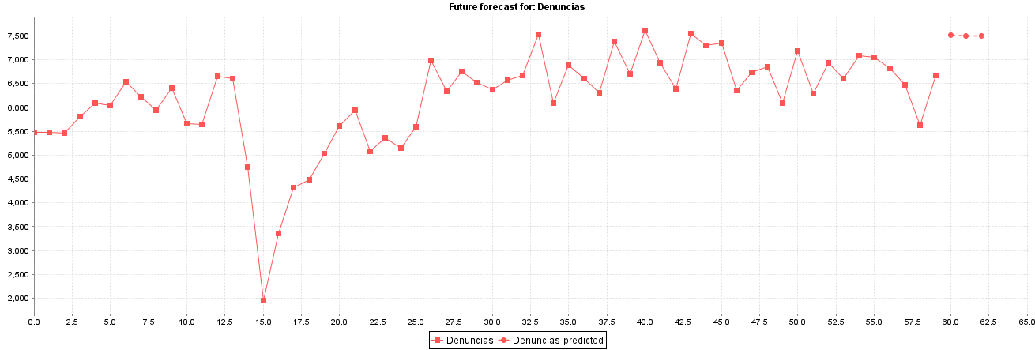
23 | 5074 | 6733 | 6733 | 1659 | 1659 | 1115276 | 707 | 32.70 | 18.60 | 20.71 | 883
24 | 5353 | 6108 | 6108 | 755 | 755 | 1091563 | 709 | 14.10 | 18.40 | 21.71 | 886
25 | 5139 | 6400 | 6400 | 1261 | 1261 | 1112317 | 732 | 24.53 | 18.66 | 22.75 | 915
26 | 5589 | 6271 | 6271 | 682 | 682 | 1086415 | 730 | 12.20 | 18.40 | 23.75 | 912
27 | 6980 | 6664 | 6664 | -316 | 316 | 1048472 | 714 | 4.53 | 17.87 | 23.84 | 892
28 | 6340 | 7226 | 7226 | 886 | 886 | 1038685 | 720 | 13.97 | 17.72 | 24.86 | 900
29 | 6747 | 7089 | 7089 | 342 | 342 | 1005776 | 707 | 5.07 | 17.27 | 25.81 | 883
30 | 6515 | 7213 | 7213 | 698 | 698 | 987878 | 706 | 10.71 | 17.04 | 26.81 | 883
31 | 6367 | 7182 | 7182 | 815 | 815 | 977083 | 710 | 12.80 | 16.90 | 27.82 | 887
32 | 6576 | 7168 | 7168 | 592 | 592 | 956873 | 706 | 9.00 | 16.65 | 28.81 | 883
33 | 6665 | 7233 | 7233 | 568 | 568 | 937051 | 702 | 8.52 | 16.39 | 29.80 | 877
34 | 7523 | 7265 | 7265 | -258 | 258 | 910676 | 688 | 3.43 | 16.00 | 30.01 | 860
35 | 6096 | 7352 | 7352 | 1256 | 1256 | 930297 | 705 | 20.61 | 16.14 | 31.08 | 881
36 | 6876 | 7200 | 7200 | 324 | 324 | 906717 | 694 | 4.71 | 15.81 | 32.03 | 868
37 | 6601 | 7330 | 7330 | 729 | 729 | 896303 | 695 | 11.05 | 15.68 | 33.04 | 869
38 | 6299 | 7318 | 7318 | 1019 | 1019 | 900154 | 704 | 16.18 | 15.69 | 34.07 | 880
39 | 7377 | 7300 | 7300 | -77 | 77 | 876621 | 687 | 1.04 | 15.31 | 34.78 | 859
40 | 6694 | 7381 | 7381 | 687 | 687 | 866240 | 687 | 10.26 | 15.18 | 35.78 | 859
41 | 7617 | 7364 | 7364 | -253 | 253 | 846189 | 677 | 3.33 | 14.88 | 35.98 | 846
42 | 6933 | 7395 | 7395 | 462 | 462 | 830765 | 671 | 6.67 | 14.68 | 36.95 | 839
43 | 6381 | 7392 | 7392 | 1011 | 1011 | 835329 | 679 | 15.85 | 14.71 | 37.99 | 849
44 | 7553 | 7382 | 7382 | -171 | 171 | 816579 | 668 | 2.26 | 14.42 | 38.41 | 835
45 | 7291 | 7410 | 7410 | 119 | 119 | 798341 | 655 | 1.63 | 14.13 | 39.33 | 819
46 | 7353 | 7415 | 7415 | 62 | 62 | 780686 | 642 | 0.85 | 13.83 | 40.23 | 802
47 | 6350 | 7420 | 7420 | 1070 | 1070 | 788620 | 651 | 16.86 | 13.90 | 41.30 | 814
48 | 6727 | 7426 | 7426 | 699 | 699 | 782225 | 652 | 10.39 | 13.82 | 42.30 | 815
49 | 6848 | 7436 | 7436 | 588 | 588 | 773125 | 651 | 8.58 | 13.71 | 43.30 | 814
50 | 6097 | 7442 | 7442 | 1345 | 1345 | 794246 | 665 | 22.05 | 13.88 | 44.40 | 831
51 | 7174 | 7453 | 7453 | 279 | 279 | 779923 | 657 | 3.90 | 13.68 | 45.34 | 822
52 | 6289 | 7448 | 7448 | 1159 | 1159 | 790976 | 667 | 18.43 | 13.78 | 46.41 | 834
53 | 6927 | 7470 | 7470 | 543 | 543 | 781441 | 665 | 7.84 | 13.66 | 47.39 | 831
54 | 6605 | 7465 | 7465 | 860 | 860 | 780636 | 669 | 13.01 | 13.65 | 48.42 | 836
55 | 7075 | 7479 | 7479 | 404 | 404 | 769198 | 664 | 5.71 | 13.50 | 49.39 | 830
56 | 7057 | 7472 | 7472 | 415 | 415 | 758346 | 659 | 5.88 | 13.37 | 50.35 | 824
57 | 6812 | 7479 | 7479 | 667 | 667 | 752737 | 659 | 9.78 | 13.30 | 51.35 | 824
58 | 6478 | 7492 | 7492 | 1014 | 1014 | 757587 | 665 | 15.66 | 13.34 | 52.40 | 832
59 | 5630 | 7511 | 7511 | 1881 | 1881 | 805536 | 686 | 33.41 | 13.69 | 53.54 | 858
60 | 6663 | 7552 | 7552 | 889 | 889 | 805286 | 690 | 13.35 | 13.68 | 54.56 | 862

SMOreg
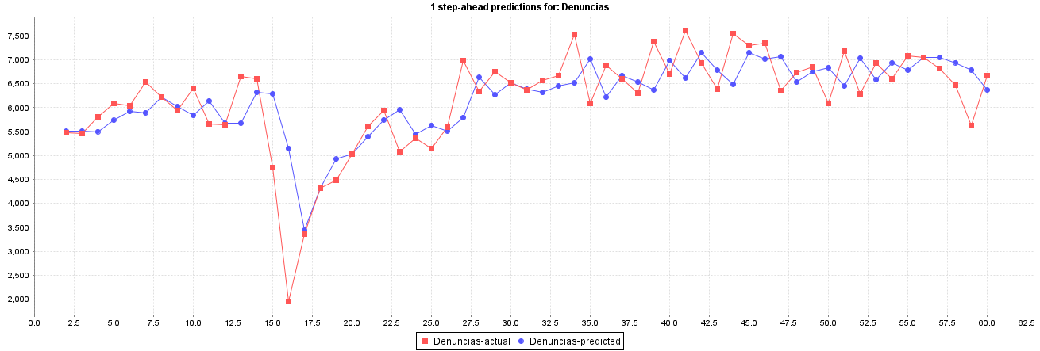
Denuncias
Periodo | Denuncias | Lt | Ft | Et | At | MSE | MAD | %Error | MAPE | TSt | St
1 | 5482
2 | 5482 | 5506 | 5506 | 24 | 24 | 592 | 24 | 0.44 | 0.44 | 1.00 | 30
3 | 5459 | 5511 | 5511 | 52 | 52 | 1637 | 38 | 0.95 | 0.70 | 2.00 | 48
4 | 5815 | 5501 | 5501 | -314 | 314 | 34015 | 130 | 5.40 | 2.27 | -1.83 | 163
5 | 6089 | 5737 | 5737 | -352 | 352 | 56574 | 186 | 5.79 | 3.15 | -3.18 | 232
6 | 6044 | 5918 | 5918 | -126 | 126 | 48431 | 174 | 2.08 | 2.93 | -4.12 | 217
7 | 6538 | 5894 | 5894 | -644 | 644 | 109522 | 252 | 9.85 | 4.09 | -5.40 | 315
8 | 6219 | 6215 | 6215 | -4 | 4 | 93878 | 217 | 0.06 | 3.51 | -6.30 | 271
9 | 5935 | 6016 | 6016 | 81 | 81 | 82965 | 200 | 1.37 | 3.24 | -6.43 | 250
10 | 6401 | 5841 | 5841 | -560 | 560 | 108558 | 240 | 8.74 | 3.86 | -7.69 | 300
11 | 5652 | 6143 | 6143 | 491 | 491 | 121771 | 265 | 8.68 | 4.34 | -5.11 | 331
12 | 5636 | 5677 | 5677 | 41 | 41 | 110851 | 244 | 0.72 | 4.01 | -5.37 | 306
13 | 6655 | 5675 | 5675 | -980 | 980 | 181712 | 306 | 14.73 | 4.90 | -7.50 | 382
14 | 6597 | 6320 | 6320 | -277 | 277 | 173636 | 304 | 4.20 | 4.85 | -8.46 | 379
15 | 4745 | 6290 | 6290 | 1545 | 1545 | 331787 | 392 | 32.57 | 6.83 | -2.61 | 490
16 | 1955 | 5149 | 5149 | 3194 | 3194 | 989594 | 579 | 163.35 | 17.26 | 3.75 | 724
17 | 3353 | 3437 | 3437 | 84 | 84 | 928185 | 548 | 2.51 | 16.34 | 4.11 | 685
18 | 4316 | 4316 | 4316 | 0 | 0 | 873586 | 516 | 0.00 | 15.38 | 4.37 | 645
19 | 4479 | 4922 | 4922 | 443 | 443 | 835956 | 512 | 9.89 | 15.07 | 5.27 | 640
20 | 5035 | 5035 | 5035 | 0 | 0 | 791958 | 485 | 0.01 | 14.28 | 5.56 | 606
21 | 5604 | 5387 | 5387 | -217 | 217 | 754715 | 471 | 3.87 | 13.76 | 5.26 | 589
22 | 5937 | 5744 | 5744 | -193 | 193 | 720547 | 458 | 3.25 | 13.26 | 4.99 | 573
23 | 5074 | 5957 | 5957 | 883 | 883 | 723198 | 477 | 17.39 | 13.45 | 6.64 | 597
24 | 5353 | 5450 | 5450 | 97 | 97 | 692160 | 461 | 1.80 | 12.94 | 7.09 | 576
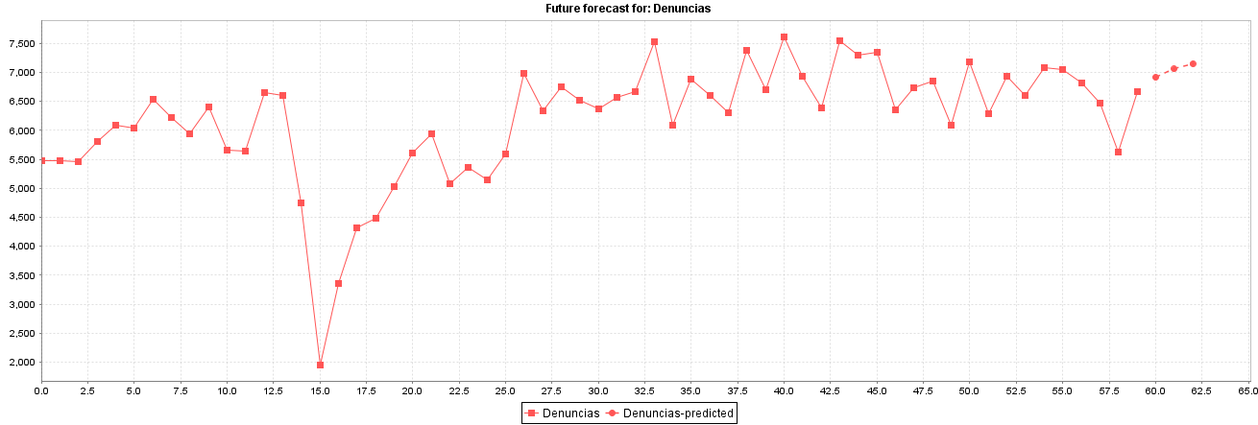
25 | 5139 | 5630 | 5630 | 491 | 491 | 673360 | 462 | 9.55 | 12.80 | 8.13 | 578
26 | 5589 | 5516 | 5516 | -73 | 73 | 646641 | 447 | 1.31 | 12.34 | 8.25 | 558
27 | 6980 | 5796 | 5796 | -1184 | 1184 | 675646 | 475 | 16.96 | 12.52 | 5.26 | 594
28 | 6340 | 6631 | 6631 | 291 | 291 | 653760 | 468 | 4.59 | 12.23 | 5.96 | 585
29 | 6747 | 6265 | 6265 | -482 | 482 | 638718 | 469 | 7.15 | 12.04 | 4.93 | 586
30 | 6515 | 6515 | 6515 | 0 | 0 | 616693 | 453 | 0.00 | 11.63 | 5.10 | 566
31 | 6367 | 6391 | 6391 | 24 | 24 | 596156 | 438 | 0.37 | 11.25 | 5.32 | 548
32 | 6576 | 6317 | 6317 | -259 | 259 | 579091 | 432 | 3.94 | 11.02 | 4.79 | 541
33 | 6665 | 6450 | 6450 | -215 | 215 | 562436 | 426 | 3.22 | 10.77 | 4.37 | 532
34 | 7523 | 6514 | 6514 | -1009 | 1009 | 576251 | 443 | 13.41 | 10.85 | 1.92 | 554
35 | 6096 | 7018 | 7018 | 922 | 922 | 584312 | 457 | 15.13 | 10.98 | 3.87 | 572
36 | 6876 | 6214 | 6214 | -662 | 662 | 580136 | 463 | 9.63 | 10.94 | 2.40 | 579
37 | 6601 | 6672 | 6672 | 71 | 71 | 564160 | 452 | 1.07 | 10.67 | 2.61 | 565
38 | 6299 | 6529 | 6529 | 230 | 230 | 550337 | 446 | 3.64 | 10.48 | 3.16 | 558
39 | 7377 | 6372 | 6372 | -1005 | 1005 | 562442 | 461 | 13.63 | 10.56 | 0.88 | 576
40 | 6694 | 6991 | 6991 | 297 | 297 | 550282 | 457 | 4.44 | 10.40 | 1.54 | 571
41 | 7617 | 6621 | 6621 | -996 | 996 | 561300 | 470 | 13.07 | 10.47 | -0.63 | 588
42 | 6933 | 7149 | 7149 | 216 | 216 | 548744 | 464 | 3.11 | 10.29 | -0.17 | 580
43 | 6381 | 6782 | 6782 | 401 | 401 | 539502 | 463 | 6.28 | 10.19 | 0.70 | 578
44 | 7553 | 6491 | 6491 | -1062 | 1062 | 553175 | 476 | 14.06 | 10.28 | -1.55 | 596
45 | 7291 | 7149 | 7149 | -142 | 142 | 541059 | 469 | 1.94 | 10.09 | -1.88 | 586
46 | 7353 | 7019 | 7019 | -334 | 334 | 531517 | 466 | 4.54 | 9.97 | -2.61 | 582
47 | 6350 | 7066 | 7066 | 716 | 716 | 531102 | 471 | 11.27 | 10.00 | -1.06 | 589
48 | 6727 | 6536 | 6536 | -191 | 191 | 520576 | 465 | 2.83 | 9.85 | -1.48 | 582
49 | 6848 | 6755 | 6755 | -93 | 93 | 509909 | 458 | 1.35 | 9.67 | -1.71 | 572
50 | 6097 | 6836 | 6836 | 739 | 739 | 510634 | 463 | 12.11 | 9.72 | -0.10 | 579
51 | 7174 | 6450 | 6450 | -724 | 724 | 510914 | 469 | 10.10 | 9.73 | -1.64 | 586
52 | 6289 | 7039 | 7039 | 750 | 750 | 511927 | 474 | 11.93 | 9.77 | -0.04 | 593
53 | 6927 | 6586 | 6586 | -341 | 341 | 504325 | 472 | 4.93 | 9.68 | -0.76 | 589
54 | 6605 | 6938 | 6938 | 333 | 333 | 496905 | 469 | 5.05 | 9.59 | -0.06 | 586
55 | 7075 | 6785 | 6785 | -290 | 290 | 489260 | 466 | 4.10 | 9.49 | -0.68 | 582
56 | 7057 | 7046 | 7046 | -11 | 11 | 480367 | 457 | 0.15 | 9.32 | -0.72 | 572
57 | 6812 | 7052 | 7052 | 240 | 240 | 472821 | 453 | 3.53 | 9.22 | -0.19 | 567
58 | 6478 | 6941 | 6941 | 463 | 463 | 468291 | 454 | 7.15 | 9.18 | 0.83 | 567
59 | 5630 | 6786 | 6786 | 1156 | 1156 | 483246 | 466 | 20.53 | 9.37 | 3.29 | 582
60 | 6663 | 6369 | 6369 | -294 | 294 | 476521 | 463 | 4.41 | 9.29 | 2.68 | 579

Random Forest
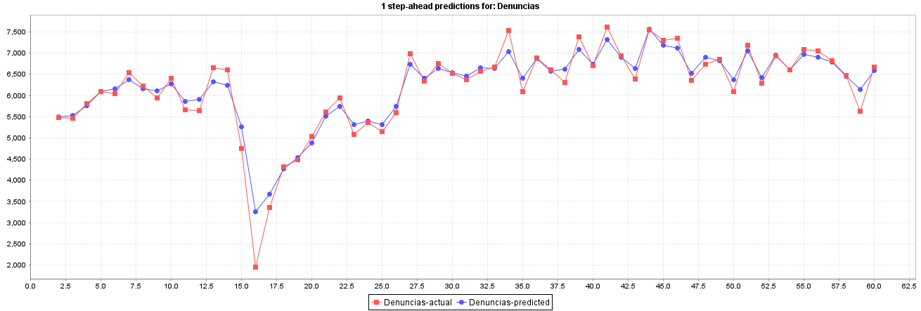
Denuncias
Periodo | Denuncias | Lt | Ft | Et | At | MSE | MAD | %Error | MAPE | TSt | St
1 | 5482
2 | 5482 | 5485 | 5485 | 3 | 3 | 9 | 3 | 0.06 | 0.06 | 1.00 | 4
3 | 5459 | 5528 | 5528 | 69 | 69 | 2407 | 36 | 1.27 | 0.66 | 2.00 | 45
4 | 5815 | 5752 | 5752 | -63 | 63 | 2943 | 45 | 1.09 | 0.80 | 0.20 | 57
5 | 6089 | 6087 | 6087 | -2 | 2 | 2209 | 34 | 0.04 | 0.61 | 0.20 | 43
6 | 6044 | 6150 | 6150 | 106 | 106 | 4001 | 49 | 1.75 | 0.84 | 2.31 | 61
7 | 6538 | 6377 | 6377 | -161 | 161 | 7657 | 67 | 2.46 | 1.11 | -0.72 | 84
8 | 6219 | 6162 | 6162 | -57 | 57 | 7026 | 66 | 0.92 | 1.08 | -1.60 | 82
9 | 5935 | 6111 | 6111 | 176 | 176 | 10025 | 80 | 2.97 | 1.32 | 0.89 | 100
10 | 6401 | 6275 | 6275 | -126 | 126 | 10677 | 85 | 1.97 | 1.39 | -0.65 | 106
11 | 5652 | 5859 | 5859 | 207 | 207 | 13884 | 97 | 3.66 | 1.62 | 1.56 | 121
12 | 5636 | 5903 | 5903 | 267 | 267 | 19122 | 113 | 4.74 | 1.90 | 3.72 | 141
13 | 6655 | 6321 | 6321 | -334 | 334 | 26839 | 131 | 5.02 | 2.16 | 0.64 | 164
14 | 6597 | 6235 | 6235 | -362 | 362 | 34848 | 149 | 5.49 | 2.42 | -1.86 | 186
15 | 4745 | 5253 | 5253 | 508 | 508 | 50801 | 174 | 10.71 | 3.01 | 1.32 | 218
16 | 1955 | 3252 | 3252 | 1297 | 1297 | 159582 | 249 | 66.35 | 7.23 | 6.13 | 312
17 | 3353 | 3668 | 3668 | 315 | 315 | 155828 | 253 | 9.41 | 7.37 | 7.27 | 317
18 | 4316 | 4266 | 4266 | -50 | 50 | 146809 | 241 | 1.16 | 7.00 | 7.43 | 302
19 | 4479 | 4532 | 4532 | 53 | 53 | 138808 | 231 | 1.18 | 6.68 | 7.99 | 289
20 | 5035 | 4876 | 4876 | -159 | 159 | 132826 | 227 | 3.15 | 6.49 | 7.43 | 284
21 | 5604 | 5511 | 5511 | -93 | 93 | 126618 | 220 | 1.66 | 6.25 | 7.23 | 276
22 | 5937 | 5744 | 5744 | -193 | 193 | 122366 | 219 | 3.25 | 6.11 | 6.39 | 274
23 | 5074 | 5309 | 5309 | 235 | 235 | 119317 | 220 | 4.63 | 6.04 | 7.44 | 275
24 | 5353 | 5394 | 5394 | 41 | 41 | 114204 | 212 | 0.77 | 5.81 | 7.91 | 265
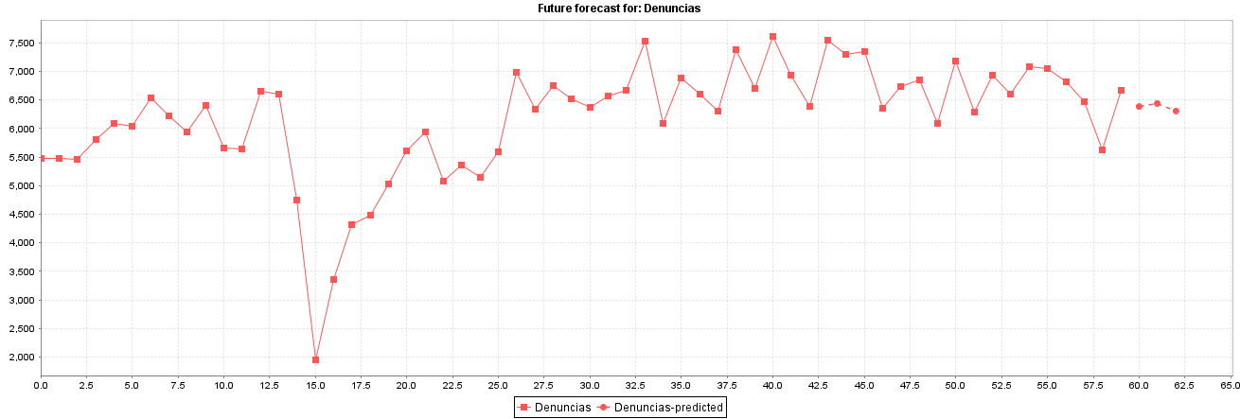
25 | 5139 | 5307 | 5307 | 168 | 168 | 110618 | 210 | 3.26 | 5.71 | 8.78 | 263
26 | 5589 | 5747 | 5747 | 158 | 158 | 107188 | 208 | 2.82 | 5.59 | 9.62 | 260
27 | 6980 | 6726 | 6726 | -254 | 254 | 105539 | 210 | 3.63 | 5.52 | 8.33 | 262
28 | 6340 | 6411 | 6411 | 71 | 71 | 101817 | 205 | 1.12 | 5.35 | 8.89 | 256
29 | 6747 | 6642 | 6642 | -105 | 105 | 98573 | 201 | 1.55 | 5.22 | 8.53 | 252
30 | 6515 | 6535 | 6535 | 20 | 20 | 95188 | 195 | 0.31 | 5.05 | 8.90 | 244
31 | 6367 | 6458 | 6458 | 91 | 91 | 92293 | 192 | 1.43 | 4.93 | 9.54 | 239
32 | 6576 | 6645 | 6645 | 69 | 69 | 89470 | 188 | 1.05 | 4.80 | 10.11 | 234
33 | 6665 | 6640 | 6640 | -25 | 25 | 86693 | 182 | 0.37 | 4.66 | 10.26 | 228
34 | 7523 | 7027 | 7027 | -496 | 496 | 91519 | 192 | 6.59 | 4.72 | 7.17 | 240
35 | 6096 | 6410 | 6410 | 314 | 314 | 91721 | 196 | 5.15 | 4.74 | 8.64 | 244
36 | 6876 | 6874 | 6874 | -2 | 2 | 89101 | 190 | 0.03 | 4.60 | 8.88 | 238
37 | 6601 | 6571 | 6571 | -30 | 30 | 86650 | 186 | 0.45 | 4.49 | 8.93 | 232
38 | 6299 | 6612 | 6612 | 313 | 313 | 86958 | 189 | 4.97 | 4.50 | 10.42 | 236
39 | 7377 | 7087 | 7087 | -290 | 290 | 86889 | 192 | 3.94 | 4.48 | 8.76 | 240
40 | 6694 | 6738 | 6738 | 44 | 44 | 84710 | 188 | 0.66 | 4.39 | 9.18 | 235
41 | 7617 | 7322 | 7322 | -295 | 295 | 84772 | 191 | 3.88 | 4.37 | 7.50 | 238
42 | 6933 | 6898 | 6898 | -35 | 35 | 82734 | 187 | 0.51 | 4.28 | 7.46 | 233
43 | 6381 | 6632 | 6632 | 251 | 251 | 82268 | 188 | 3.94 | 4.27 | 8.74 | 235
44 | 7553 | 7557 | 7557 | 4 | 4 | 80355 | 184 | 0.06 | 4.17 | 8.96 | 230
45 | 7291 | 7182 | 7182 | -109 | 109 | 78797 | 182 | 1.49 | 4.11 | 8.45 | 228
46 | 7353 | 7116 | 7116 | -237 | 237 | 78289 | 184 | 3.22 | 4.09 | 7.11 | 229
47 | 6350 | 6524 | 6524 | 174 | 174 | 77246 | 183 | 2.74 | 4.06 | 8.06 | 229
48 | 6727 | 6894 | 6894 | 167 | 167 | 76194 | 183 | 2.48 | 4.03 | 8.99 | 229
49 | 6848 | 6813 | 6813 | -35 | 35 | 74633 | 180 | 0.52 | 3.96 | 8.95 | 225
50 | 6097 | 6365 | 6365 | 268 | 268 | 74573 | 182 | 4.39 | 3.96 | 10.33 | 227
51 | 7174 | 7055 | 7055 | -119 | 119 | 73366 | 180 | 1.66 | 3.92 | 9.74 | 226
52 | 6289 | 6422 | 6422 | 133 | 133 | 72272 | 180 | 2.11 | 3.88 | 10.53 | 224
53 | 6927 | 6949 | 6949 | 22 | 22 | 70891 | 176 | 0.32 | 3.81 | 10.84 | 221
54 | 6605 | 6606 | 6606 | 1 | 1 | 69554 | 173 | 0.01 | 3.74 | 11.05 | 216
55 | 7075 | 6968 | 6968 | -107 | 107 | 68480 | 172 | 1.52 | 3.70 | 10.50 | 215
56 | 7057 | 6898 | 6898 | -159 | 159 | 67692 | 172 | 2.25 | 3.68 | 9.59 | 215
57 | 6812 | 6782 | 6782 | -30 | 30 | 66499 | 169 | 0.43 | 3.62 | 9.56 | 211
58 | 6478 | 6446 | 6446 | -32 | 32 | 65351 | 167 | 0.50 | 3.56 | 9.51 | 208
59 | 5630 | 6138 | 6138 | 508 | 508 | 68674 | 173 | 9.02 | 3.66 | 12.12 | 216
60 | 6663 | 6589 | 6589 | -74 | 74 | 67603 | 171 | 1.11 | 3.61 | 11.81 | 214

